微生信示例199

GeneSymbol | GSM728611 | GSM728612 | GSM728613 | GSM728614 | GSM728615 | GSM728616 | 微生信，您身边的数据分析，可视化专家
PLIN4 | 11.82 | 11.55 | 11.9 | 11.31 | 11.81 | 12.08 | https://www.bioinformatics.com.cn/plot_basic_correlation_network_plot_199
NPR1 | 8.83 | 8.77 | 8.15 | 9.76 | 8.85 | 9.88
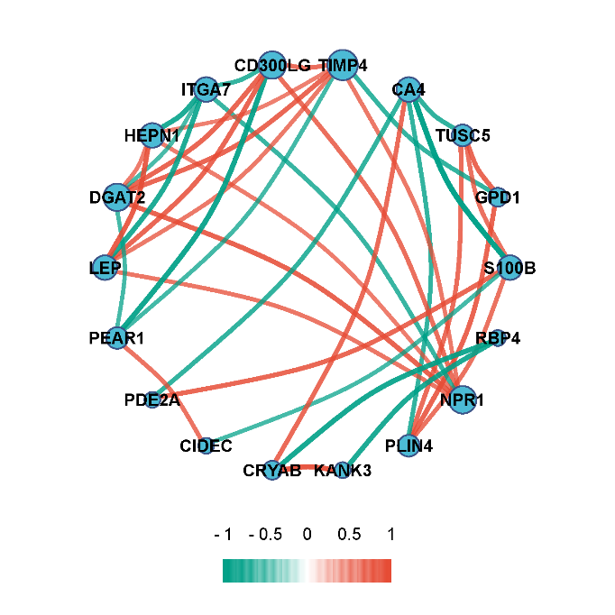
TIMP4 | 9.48 | 8.18 | 8.87 | 11.83 | 9.7 | 10.08
CD300LG | 10.23 | 9.1 | 9.12 | 11.15 | 11.05 | 11.22
S100B | 9.55 | 8.23 | 8.92 | 8.28 | 9.82 | 9.57
RBP4 | 9.28 | 9.72 | 8.72 | 9.07 | 10.63 | 10.04
ITGA7 | 12.16 | 10.52 | 11.85 | 8.57 | 8.02 | 6.86
GPD1 | 11.77 | 11.51 | 11.99 | 9.96 | 11.46 | 11.81
TUSC5 | 11.11 | 9.71 | 11.31 | 8.82 | 11.21 | 10.51
PDE2A | 13.8 | 10.19 | 10.06 | 9.63 | 13.32 | 11.31
PEAR1 | 5.98 | 9.31 | 8.53 | 6 | 5.88 | 6.05
CRYAB | 8.24 | 8.22 | 8.62 | 8.85 | 6.69 | 7.97
KANK3 | 9.52 | 9 | 9.61 | 9.56 | 8.19 | 9.32
CIDEC | 9.28 | 11.28 | 9.67 | 9.71 | 8.98 | 9.84
CA4 | 9.51 | 10.41 | 9.95 | 10.84 | 8.87 | 9.3
HEPN1 | 6.33 | 7.18 | 7.14 | 8.62 | 7.95 | 8.26
DGAT2 | 11.44 | 10.5 | 11.18 | 12.75 | 11.56 | 13.03
LEP | 11.76 | 12.34 | 11.37 | 14.43 | 14.09 | 13.56

 |  |  |  |  |  |  | B站：pearson，spearman相关系数网络图绘制视频教程

 |  |  |  |  |  |  | 注：

 |  |  |  |  |  |  | 使用问题，或数据分析合作意向
 |  |  |  |  |  |  | 请微信扫码联系我们

